Mål 2016
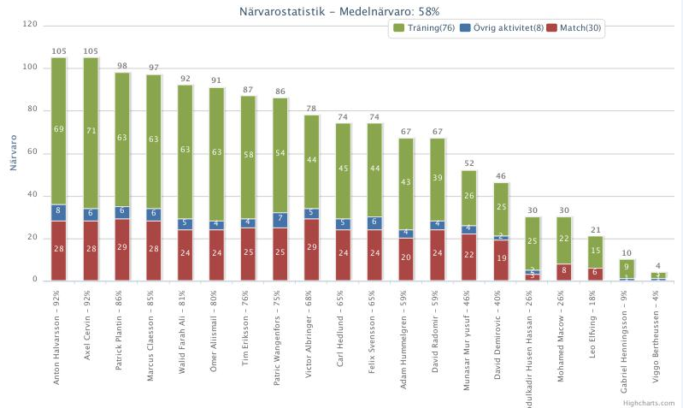
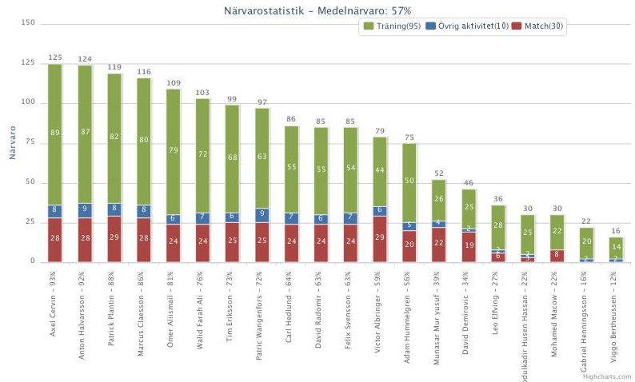
Målskyttar 2016
 | Malmköping | Gnesta | Flens IF | Bissarna | Värmbol | Vrena | Floda | Vingåker | Assyriska | Flens romska | Malmköping | Gnesta | Floda | Flen | Bis | Värmbol | Assyriska | Vrena | Vingåker | Flen romska | Serie | KAIK | Åby | Trosa | KG Spånga | KG Svärtinge | KG Forward | Malmköping | Trosa DM | Mariefred DM | City DM | DC Tynset | DC Värmdö | DC Strömsbro | DC Hanviken | DC Värmdö | DFK Värmbol | Serie | Ej serie | Totalt
David R |  | 2 |  | 1 | 1 | 3 | 6 | 2 |  |  |  |  |  | 1 |  |  | 1 | 4 | 1 |  | 22 | 3 | 2 |  |  |  |  |  |  | 1 | 1 |  |  | 3 | 1 |  | 4 |  | 15 | 37
David D |  | 3 | 1 |  |  | 3 |  | 4 |  | 4 | 1 | 2 | 1 | 1 | 1 | 1 |  |  |  |  | 22 |  |  |  |  |  |  | 3 |  |  |  | 1 |  |  |  |  | 1 |  | 5 | 27
Monne | 1 |  |  |  |  | 3 | 3 | 2 |  | 3 | 2 |  |  | 2 | 2 |  |  | 1 | 1 |  | 20 |  |  |  | 1 |  |  | 3 |  |  |  |  |  |  |  | 1 |  |  | 5 | 25
Mackan | 1 | 2 |  | 1 |  |  |  |  |  |  |  | 1 | 1 |  |  |  |  |  |  |  | 6 | 2 |  |  |  |  |  |  |  |  |  |  | 1 |  | 2 |  |  |  | 5 | 11
Anton |  |  |  | 1 |  |  | 1 | 1 | 1 |  |  |  |  |  |  |  |  | 1 | 1 |  | 6 | 1 |  |  |  |  |  | 1 |  |  |  |  |  |  |  | 1 |  |  | 3 | 9
Axel |  |  | 1 |  |  | 1 |  | 1 |  |  |  | 1 |  |  |  |  |  | 2 |  |  | 6 | 1 | 1 |  |  | 1 | 1 | 1 | 2 | 1 |  |  |  | 1 |  |  |  |  | 9 | 15
Walid |  |  | 1 | 2 |  |  |  |  |  |  |  |  |  |  | 1 |  | 1 | 1 | 2 |  | 8 | 1 |  |  |  |  |  | 1 | 1 | 1 |  |  |  |  |  |  |  |  | 4 | 12
Tim |  |  |  |  |  | 1 |  | 1 |  | 1 |  |  | 1 |  |  |  |  | 1 |  |  | 5 |  |  |  |  |  |  |  |  |  |  |  |  |  |  | 2 |  |  | 2 | 7
Plantin | 1 |  |  |  |  | 1 |  |  |  |  |  |  |  |  |  |  |  |  |  |  | 2 |  | 1 |  | 1 |  |  |  |  |  |  |  |  |  |  | 1 |  |  | 3 | 5
Theo |  |  |  |  |  |  | 1 |  |  |  |  |  |  |  |  |  |  |  |  |  | 1 |  |  |  |  |  |  |  |  |  |  |  |  |  |  |  |  |  | 0 | 1
Carl |  |  |  |  |  |  |  | 1 |  |  |  |  |  |  |  |  |  |  |  |  | 1 |  |  |  |  |  |  |  |  |  |  |  |  |  |  |  |  |  | 0 | 1
Victor |  |  |  |  |  | 1 |  |  |  |  |  |  |  |  |  |  |  | 2 |  |  | 3 |  |  |  |  |  |  |  |  |  |  |  |  |  |  |  |  |  | 0 | 3
Adam |  |  |  |  |  |  |  |  |  |  |  |  |  |  |  |  |  | 1 |  | 1 | 2 | 2 | 1 |  |  |  |  |  |  |  |  | 1 |  | 1 |  |  |  |  | 5 | 7
Ömer |  |  |  |  |  |  |  |  |  |  |  |  |  |  |  |  |  |  |  |  | 0 |  |  |  |  |  |  |  |  |  |  |  |  |  |  | 1 |  |  | 1 | 1
Självmål |  |  |  |  |  |  |  |  |  |  |  |  | 1 |  |  |  |  |  |  |  | 1 |  |  |  |  |  |  |  |  |  |  |  |  |  |  |  |  |  | 0 | 1
Totalt | 3 | 7 | 3 | 5 | 1 | 13 | 11 | 12 | 1 | 8 | 3 | 4 | 4 | 4 | 4 | 1 | 2 | 13 | 5 | 1 | 105 | 10 | 5 | 0 | 2 | 1 | 1 | 9 | 3 | 3 | 1 | 2 | 1 | 5 | 3 | 6 | 5 |  | 57 | 162

Mål 2017
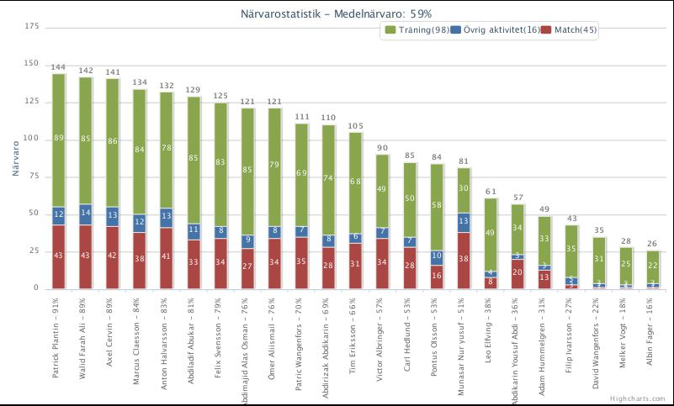
 | Målskyttar 2017
 |  | Serie | Ej serie | Totalt
1 | Monne | 11 | 25 | 36
2 | Axel | 4 | 10 | 14
3 | Walid | 3 | 11 | 14
4 | Mackan | 3 | 7 | 10
5 | Abdikarin | 2 | 3 | 5
6 | Aguero | 2 | 3 | 5
7 | Anton | 1 | 3 | 4
8 | Tim | 1 | 3 | 4
9 | Zack | 1 | 4 | 5
10 | Adbi | 0 | 1 | 1
11 | Plantin | 1 | 0 | 1
12 | Mohamud | 0 | 2 | 2
13 | Noa | 0 | 1 | 1
 | Totalt | 29 | 73 | 102

Mål 2018
Målskyttar 2018 |  |  |  | Träningsmatcher |  |  |  |  |  |  |  |  |  |  |  |  |  |  |  | Cupmatcher |  |  |  |  |  |  |  |  |  |  |  |  | Seriematcher
 | 1 | 2 | 3 | 4 | 5 | 6 | 7 | 8 | 9 | 10 | 11 | 12 | 13 | 14 | 15 | 16 | Träning | 1 | 2 | 3 | 4 | 5 | 6 | 7 | 8 | 9 | 10 | 11 | Cup | 1 | 2 | 3 | 4 | 5 | 6 | 7 | 8 | 9 | 10 | 11 | 12 | Serie | Träning | Cup | Totalt
Motstånd | VFC P03 | VFC P02 | IFK Norrk | Söderköping | Åby | IFK Nyk. Jun | Oxelösund | KAIK | Kumla | Floda | Söderköping | Internmatch | Floda | IFK Nyk 03 | Lidingö | VFC 03 | 10 vinst | Värsås | Mariestad | Lidköping | Alingsås | Skövde | VFC 03 | Trosa/Vhärad | Hjulsbro | Ängby | IFK Nyk 03 | Hjulsbro |  | Skogstorp | Etuna Syr | FlenRomska | Enhörna | Enhörna | Etuna syr | Skogstorp | Flen | Flen | Enhörna | Etuna syr | Skogstorp
Datum | 2017-12-13 | 2017-12-16 | 2018-01-27 | 2018-03-04 | 2018-03-10 | 2018-03-18 | 2018-03-18 | 2018-04-02 | 2018-04-07 | 2018-04-15 | 2018-04-22 | 2018-05-01 |  |  | 2018-07-28 | 2018-08-03 |  |  |  |  |  |  |  |  |  |  |  |  |  | 2018-05-06 | 2018-05-10 | 2018-05-17 | 2018-05-20
Egna mål | 7 | 5 | 0 | 2 | 6 | 1 | 3 | 2 | 3 | 6 | 5 | 4 | 5 | 2 | 1 | 5 | 57 | 4 | 2 | 0 | 3 | 0 | 2 | 2 | 2 | 6 | 3 | 0 | 24 | 6 | 2 | 3 | 1 | 2 | 0 | 4 | 0 | 2 | 2 | 0 | 8 | 30 | 57 | 24 | 111
Insläppta | 0 | 1 | 2 | 0 | 2 | 2 | 4 | 3 | 2 | 3 | 2 | 4 | 1 | 1 | 8 | 1 | 36 | 1 | 0 | 0 | 2 | 1 | 1 | 0 | 3 | 0 | 2 | 3 | 13 | 3 | 3 | 2 | 1 | 2 | 4 | 1 | 2 | 2 | 1 | 1 | 0 | 22 | 36 | 13 | 71
Monne | 1 | 2 |  | 1 | 3 | 1 |  | 1 | 2 | 1 |  |  | 1 | 1 |  | 2 | 16 | 2 | 1 |  |  |  |  | 2 |  | 1 |  |  | 6 | 3 |  | 1 |  |  |  | 2 |  | 1 | 1 |  | 5 | 13 | 16 | 6 | 35
Meinhold |  |  |  |  |  |  | 1 |  | 1 | 2 | 4 | 2 |  |  | 1 | 2 | 13 |  |  |  |  |  | 1 |  | 1 | 1 | 1 |  | 4 | 2 | 1 | 1 |  |  |  |  |  |  |  |  |  | 4 | 13 | 4 | 21
Walid |  | 1 |  | 1 | 3 |  |  |  |  |  |  | 1 | 1 |  |  | 1 | 8 | 1 | 1 |  | 1 |  |  |  |  | 1 |  |  | 4 |  |  |  |  |  |  |  |  | 1 |  |  |  | 1 | 8 | 4 | 13
Axel | 3 |  |  |  |  |  |  |  |  | 1 | 1 | 3 |  |  |  |  | 8 |  |  |  |  |  |  |  |  |  |  |  | 0 |  | 1 |  |  |  |  |  |  |  |  |  |  | 1 | 8 | 0 | 9
Mackan | 1 | 1 |  |  |  |  |  |  |  | 1 |  |  |  | 1 |  |  | 4 | 1 |  |  |  |  |  |  |  | 1 | 1 |  | 3 |  |  |  |  | 1 |  |  |  |  |  |  |  | 1 | 4 | 3 | 8
Aguero |  |  |  |  |  |  | 1 |  |  |  |  | 1 |  |  |  |  | 2 |  |  |  |  |  |  |  |  | 1 | 1 |  | 2 | 1 |  |  |  |  |  | 1 |  |  |  |  | 1 | 3 | 2 | 2 | 7
Fana | 2 |  |  |  |  |  | 1 |  |  |  |  |  | 1 |  |  |  | 4 |  |  |  |  |  |  |  |  |  |  |  | 0 |  |  |  |  |  |  |  |  |  |  |  | 1 | 1 | 4 | 0 | 5
Anton |  |  |  |  |  |  |  |  |  |  |  |  |  |  |  |  | 0 |  |  |  | 1 |  | 1 |  | 1 |  |  |  | 3 |  |  | 1 |  |  |  |  |  |  |  |  |  | 1 | 0 | 3 | 4
Plantin |  |  |  |  |  |  |  |  |  |  |  |  | 1 |  |  |  | 1 |  |  |  | 1 |  |  |  |  | 1 |  |  | 2 |  |  |  |  |  |  |  |  |  | 1 |  |  | 1 | 1 | 2 | 4
Abdikarin |  |  |  |  |  |  |  |  |  | 1 |  |  | 1 |  |  |  | 2 |  |  |  |  |  |  |  |  |  |  |  | 0 |  |  |  |  |  |  | 1 |  |  |  |  |  | 1 | 2 | 0 | 3
Tim |  |  |  |  |  |  |  | 1 |  |  |  |  |  |  |  |  | 1 |  |  |  |  |  |  |  |  |  |  |  | 0 |  |  |  |  |  |  |  |  |  |  |  | 1 | 1 | 1 | 0 | 2
Zack |  |  |  |  |  |  |  |  |  |  |  |  |  |  |  |  | 0 |  |  |  |  |  |  |  |  |  |  |  | 0 |  |  |  | 1 | 1 |  |  |  |  |  |  |  | 2 | 0 | 0 | 2
Sead |  |  |  |  |  |  |  |  |  |  |  | 1 |  |  |  |  | 1 |  |  |  |  |  |  |  |  |  |  |  | 0 |  |  |  |  |  |  |  |  |  |  |  |  | 0 | 1 | 0 | 1
Självmål |  | 1 |  |  |  |  |  |  |  |  |  |  |  |  |  |  | 1 |  |  |  |  |  |  |  |  |  |  |  | 0 |  |  |  |  |  |  |  |  |  |  |  |  | 0 | 1 | 0 | 1

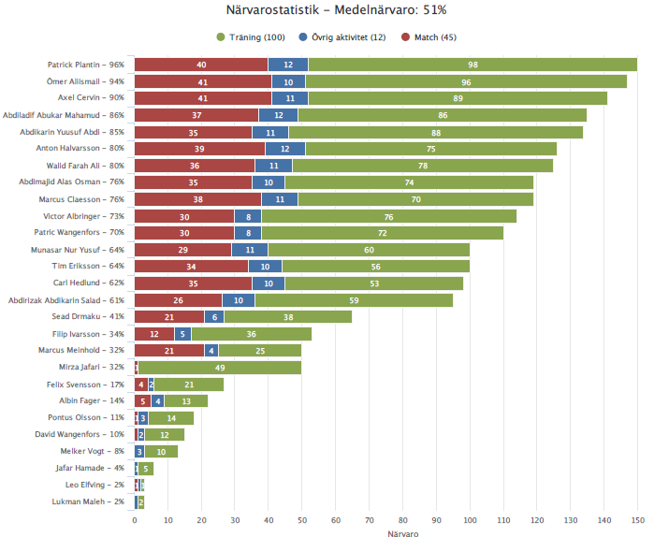
Statistik

